界面&功能
界面相关 |  |  |  |  | 功能规则

1
 | 功能入口
 | 主界面点击锻造按钮，一级页签选择【洗练】
 | 洗练界面

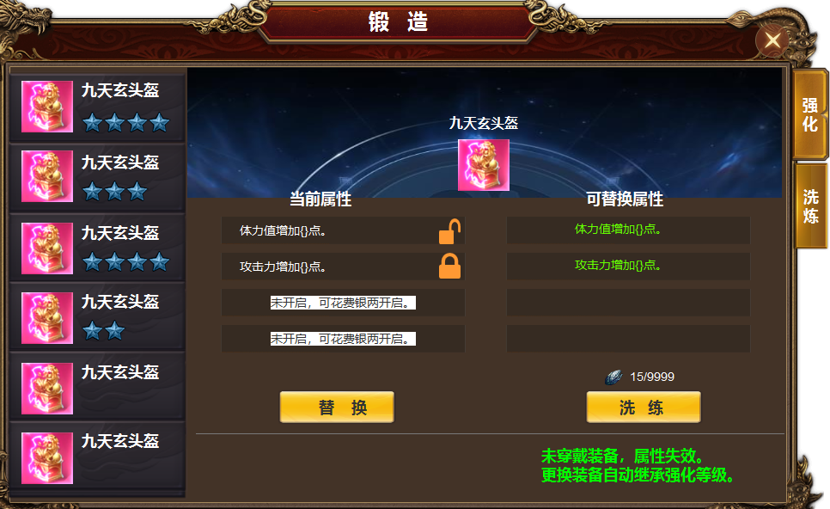
2
 |  | 1 | 主界面 |  | 1 | 主界面
 |  |  | ▶ | 背景图，一级页签及选中状态 |  | ▶ | 界面由主界面点击锻造，点击一阶页签【洗炼】打开，页签有选中状态。
 |  | 2 | 二级页签栏 |  |  | ▶ | 首次打开默认选中第一个。
 |  |  | ▶ | 有选中状态。 | 2 | 二级页签列表
3
4
 |  |  | ▶ | 蓝色星星标记 |  | ▶ | 显示装备icon，名称，根据洗炼的词条数显示星星，四条显示四个星星
 |  | 3 | 属性栏 |  |  | ▶ | 列表可上下滑动，页签有选中状态
 |  |  | ▶ | 文字底框，锁标记，开锁标记。 |  | ▶ | 选中后右侧随之展开详情。
 |  | 4 | 属性栏 |  | 3 | 属性栏
 |  | 5 | 按钮及消耗 |  |  | ▶ | 上方显示装备icon，装备名称，后面放背景图。
 |  |  |  |  |  | ▶ | 每件装备有四条洗炼属性，需要手动开启洗炼，第一条免费开启，后面三条需要花费货币开启。
 |  |  |  |  |  | ▶ | 点击文字框，第一条自动解锁，后面三条弹出花费货币的询问框。
 |  |  |  |  |  | ▶ | 属性后面有小锁的图标，有锁定和不锁定2种状态
6
 |  |  |  |  |  | ▶ | 如果锁定属性，则洗炼消耗会增加，锁定条目越多，消耗越多，锁定后洗炼操作时，该条目属性不会变化,可替换属性栏里显示：属性已锁定
5
 |  |  |  |  |  | ▶ | 锁定后tips文字提示。属性已锁定，下次洗炼时生效。
 |  |  |  |  |  | ▶ | 洗炼属性绑定在部位格子上，更换装备不会变化属性，未穿戴装备，属性失效，更换装备自动继承。
 |  |  |  |  | 4 | 可替换属性。
 |  |  |  |  |  | ▶ | 初始不显示，点击洗炼后出现属性，属性字体颜色为绿色。
 |  |  |  |  |  | ▶ | 前面如果锁定了属性，则洗练时此条属性不会变化。栏内出现文字【属性已锁定】
 |  |  |  |  | 5 | 替换按钮
 |  |  |  |  |  | ▶ | 洗练出属性后，点击替换可替换属性，没有属性时，点击提示：没有属性可替换。
 |  |  |  |  |  | ▶ | 替换完后，可替换属性栏为空。
 |  |  |  |  | 6 | 洗炼
 |  |  |  |  |  | ▶ | 点击洗练，上放可以换属性栏内出现属性，颜色为绿色。
 |  |  |  |  |  | ▶ | 未开启的栏内显示为空。已锁定的显示 属性已锁定。
 |  |  |  |  |  | ▶ | 材料不足时提示：材料不足。

参考图
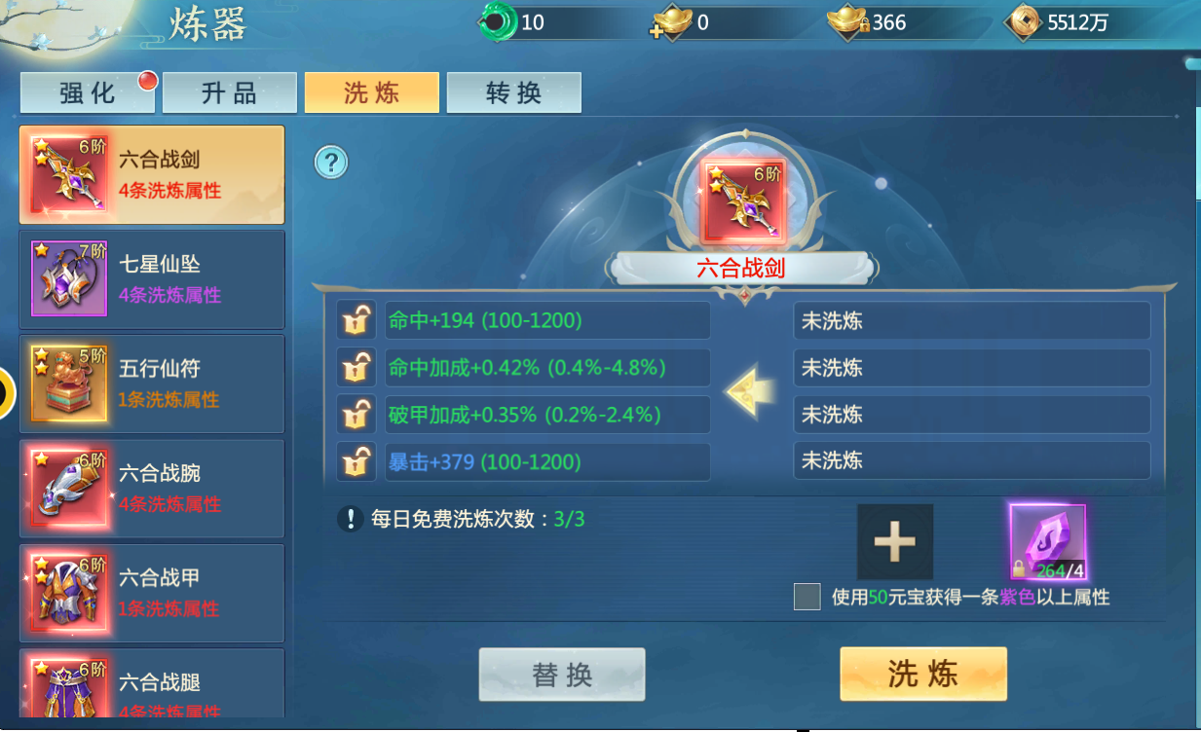
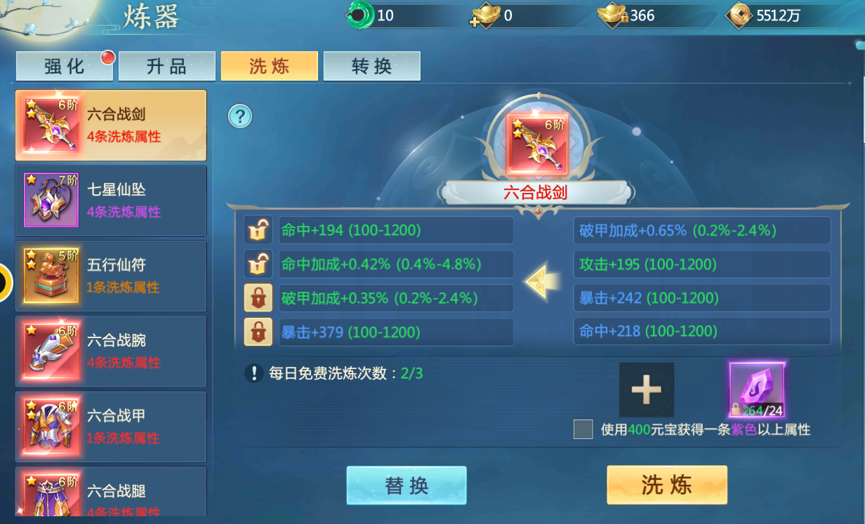
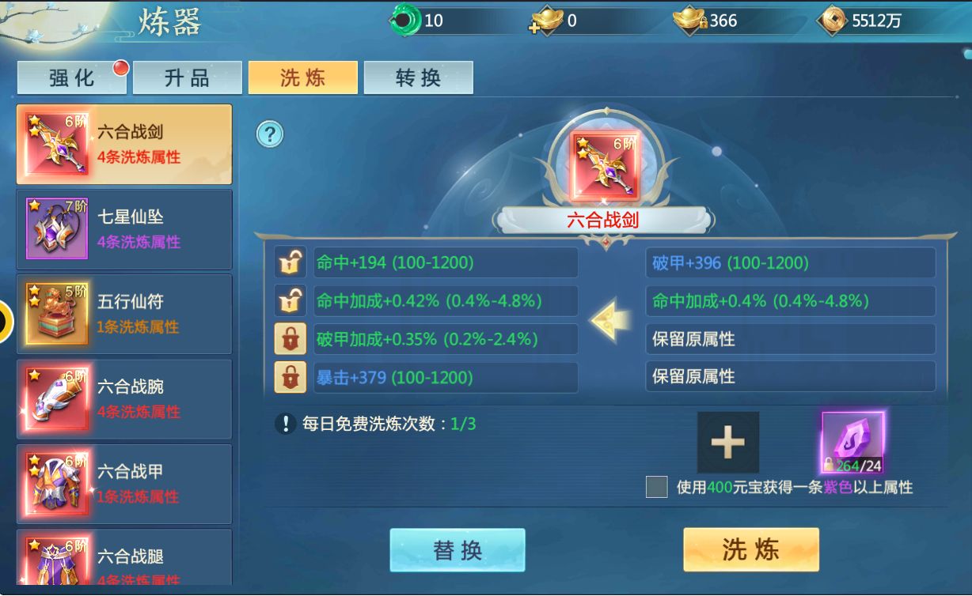
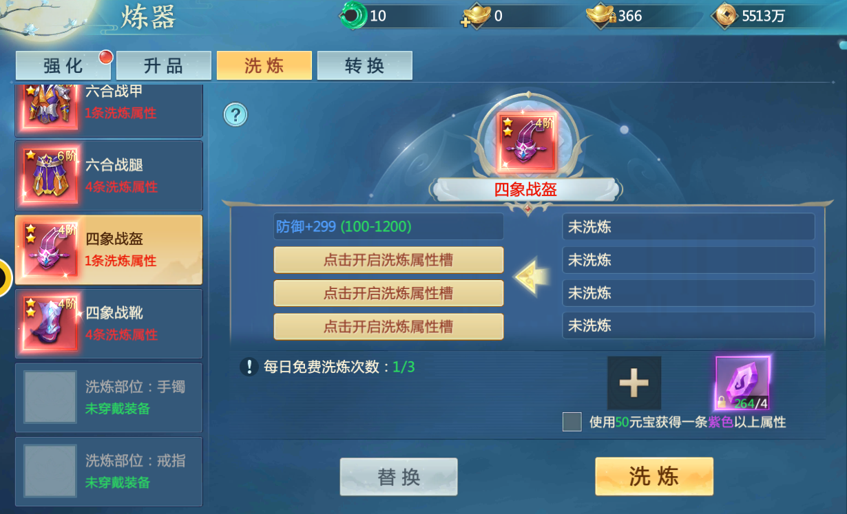
参考图

